BRM114
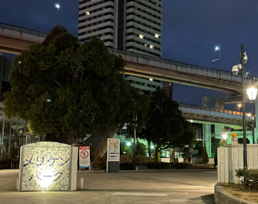
通過ﾁｪｯｸ①
ノエビアスタジアム神戸
2024BRM114近畿200km伝承ポイントライド |  |  |  |  |  |  |  |  | 時間は05:00スタート基準
Start時刻 | 5:00:00 | スタート時間変更でAv 15km/h走行の時刻表示。船の時間は加味されていません。
ｷｭｰｼｰﾄ番号 | 交差点名 | PC1迄 89.1km |  |  |  | 4 | 西出町 | PC1迄 89.1km
（高松線）
R2
2
信号有り

Start
メリケンパーク
2
スタジアム前
信号無し

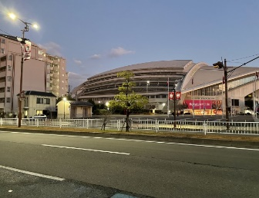
海浜公園前
R2
通過ﾁｪｯｸ②
モニュメント
「明日」
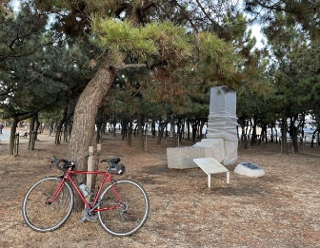
V15時刻 | 標高 | 5:00:00 | ←start時刻 |  |  | 5:08:24 |  | 5:18:02
区間距離 | 総距離 | 5:30:00 |  | メリケンパーク入口すぐ |  | 2.1㎞ | 2.1㎞ | 2.4㎞ | 4.5㎞
 |  | 6 |  | 7 |  | PC1迄 84.6km
2
28
28
狩口

R2
大蔵海
岸西
2
錦江橋南詰
ジェノバライン
明石港乗船
 |  | 5:33:29 |  | 6:18:50 |  | 6:23:14
スタジアムのみ撮影 |  | 3.9㎞ | 8.4㎞ | 11.3㎞ | 19.7㎞ | 1.1㎞ | 20.8㎞ | モニュメント＋自転車撮影
11 |  | 13 |  | 15 | 岩屋港前 | 16 | 田ノ代 | 17
28
28
K15
28
出港時間
6:30
7:30
8:30
28
R28
R28
28
岩屋港
水仙郷方面
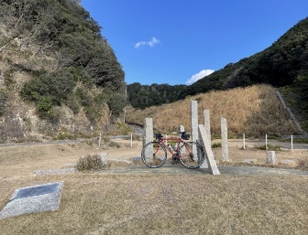
6:28:55 |  | 6:30:10 |  | 6:30:24 |  | 6:35:26 |  | 7:34:36
1.4㎞ | 22.2㎞ | 0.3㎞ | 22.5㎞ | 0.1㎞ | 22.6㎞ | 1.3㎞ | 23.9㎞ | 14.8㎞ | 38.6㎞
18 | 炬口北 | 19 |  | 20 |  | PC1迄 21.9km
市道
たけのくち
通過ﾁｪｯｸ③
モニュメント
「時のしらべ」
R28
消防本部
この先
未舗装
区間あり
K76

76
76

28
8:37:48 |  | 9:18:12 | 7m | 9:25:07 | 26m | 9:28:36 | 43m
15.8㎞ | 54.4㎞ | 10.1㎞ | 64.5㎞ | 1.7㎞ | 66.3㎞ | 0.9㎞ | 67.1㎞ | モニュメント＋自転車撮影
22 |  | 23 |  | 24 | 炬口北 | PC2迄 54km |  | 26 | 志筑
76
28
PC1
ローソン
津名町志筑店
88
R28
76
R28
K76
消防本部
ﾚｼｰﾄ取得
28

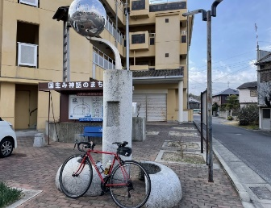
9:32:14 | 26m | 9:39:19 | 7m | 10:19:34 |  | 7:37:48 | 10:56:12 | 10:57:29
0.9㎞ | 68.1㎞ | 1.8㎞ | 69.8㎞ | 10.1㎞ | 79.9㎞ | 9.2㎞ | 89.0㎞ | 0.3㎞ | 89.4㎞
28 | 群家 | PC2迄 45.8km |  |  |  | 30 |  | 31
通過ﾁｪｯｸ④
モニュメント
「め」
31

K31
88
K31

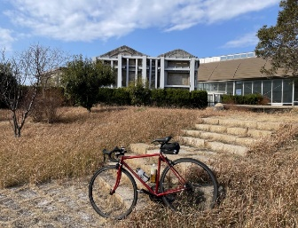
11:28:12 |  | 11:29:00 |  |  |  | 11:29:24 |  | 11:30:10
7.7㎞ | 97.0㎞ | 0.2㎞ | 97.2㎞ | モニュメント＋自転車撮影 |  | 0.1㎞ | 97.3㎞ | 0.2㎞ | 97.5㎞
32 |  | 33 |  | PC2迄 32.6km |  |  |  | 35
北淡震災
記念公園
の看板
K31
市道
通過ﾁｪｯｸ⑤
モニュメント
「神戸の壁」
市道
市道

31
富島
交番

31
岩屋フェリー前
ジェノバライン
岩屋港乗船
明石公園
12:21:07 |  | 12:21:41 |  | 12:21:50 |  |  |  | 12:23:29 | 17m
12.7㎞ | 110.3㎞ | 0.1㎞ | 110.4㎞ | 0.0㎞ | 110.5㎞ | モニュメント＋自転車撮影 |  | 0.4㎞ | 110.9㎞
36 |  | 37 | 淡路松帆 | 38 |  | 39 | 岩屋港前 | 41
31
K31
R28
16
28
出港時間
10:00、11:20
12:00、13:00
14:00
大明石町１
道の駅
あわじ
R2
K31
31
28
718

明石港下船
15
12:25:55 |  | 13:03:29 |  | 13:08:58 |  | 13:11:12 |  | 13:11:36
0.6㎞ | 111.5㎞ | 9.4㎞ | 120.9㎞ | 1.4㎞ | 122.2㎞ | 0.6㎞ | 122.8㎞ | 0.1㎞ | 122.9㎞
44 | 鷹匠町 | 46 | 坂本 | Goal迄 57.6km |  | 48 | 原野南 | 49 | 皆森
16
85
PC2
ローソン
神戸山田町坂本店
85
428
R428
高速入口
左折可
注意
428
16
K85
52
85
明石公園
ﾚｼｰﾄ取得
有馬口トンネル北
K15
有馬温泉北口
芦有ゲート前
13:14:58 |  | 14:31:22 | 148m | 9:12:09 | 14:32:22 | 14:42:19 | 159m | 14:49:58 | 161m
0.8㎞ | 123.7㎞ | 19.1㎞ | 142.8㎞ | 0.3㎞ | 143.1㎞ | 2.5㎞ | 145.6㎞ | 1.9㎞ | 147.5㎞
50 |  | 51 |  | 52 | 有馬口 | 53 |  | 54
15
K98
約3km後から
急な下り
つづれおり注意
トンネル
行かない
K15
51
15
15
51

176
生瀬橋西詰
サンビオラ前
伊和志津神社前
15:14:58 | 317m | 15:18:41 | 312m | 15:20:46 | 295m | 15:33:38 | 372m | 15:35:46 | 412m
6.3㎞ | 153.7㎞ | 0.9㎞ | 154.7㎞ | 0.5㎞ | 155.2㎞ | 3.2㎞ | 158.4㎞ | 0.5㎞ | 158.9㎞
55 | 大多田橋 | 56 | 生瀬1 | 57 |  | 58 |  | 59
176
R176
337
16
114

R176
旧国道へ
K16
51
176
176
K16
337
16
天神川橋南詰
中野大橋南詰
16:09:22 | 60m | 16:11:58 |  | 16:15:22 |  | 16:24:22 |  | 16:27:12
8.4㎞ | 167.3㎞ | 0.7㎞ | 168.0㎞ | 0.8㎞ | 168.8㎞ | 2.3㎞ | 171.1㎞ | 0.7㎞ | 171.8㎞
Goal迄 26.9km |  | 61 | 高松町 | 62 | 金井町 | 63 |  | 64
通過ﾁｪｯｸ⑥
ファミリーマート
宝塚御所の前店
42
333
昆陽池
公園

ﾚｼｰﾄ取得
114
K333
42
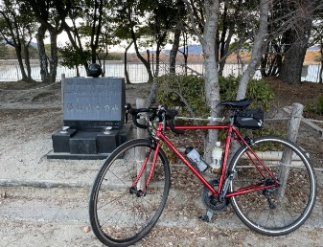
伊丹市役所前
一旦停止後
合流注意！
16:35:10 |  | 16:36:34 |  | 16:40:26 |  | 16:43:29 |  | 16:46:34
2.0㎞ | 173.8㎞ | 0.4㎞ | 174.1㎞ | 1.0㎞ | 175.1㎞ | 0.8㎞ | 175.9㎞ | 0.8㎞ | 176.6㎞
65 | 昆陽池北 | Goal迄 22.8km |  |  |  | 69 |  | 70
昆陽池公園内
通過ﾁｪｯｸ⑦
モニュメント
「あなたの思いを灯してください」
伊丹
市役所
6００ｍ
グランド
消防局
高架に
行かず
側道へ

333
１００ｍ
171
K334
昆陽池
公園
昆陽池
171
門戸陸橋東
16:48:31 |  | 16:51:29 |  |  |  | 16:53:29 |  | 16:57:14
0.5㎞ | 177.1㎞ | 0.7㎞ | 177.9㎞ | モニュメント＋自転車撮影 |  | 0.5㎞ | 178.4㎞ | 0.9㎞ | 179.3㎞
72 |  | 73 |  | 74 | 札場筋 | 75 | 西宮本町 | 76 | 味泥
171
43
次の信号
2車線
左折可
注意
R43
【側道推奨】
その後、歩道橋を使って線路を越える
171
R2
R43

171
43
南本町通3丁目
Goal
葺合公民館
（2階：第2会議室）
17:04:50 |  | 17:13:24 |  | 17:26:00 |  | 17:28:24 |  | 18:12:02
1.9㎞ | 181.2㎞ | 2.1㎞ | 183.3㎞ | 3.2㎞ | 186.5㎞ | 0.6㎞ | 187.1㎞ | 10.9㎞ | 198.0㎞
77 | 春日野 | 78 |  | 79 |  |  |  | ジェノバライン岩屋発
三宮方面
グランド
出港時間
10:00
11:20
12:00
13:00
14:00
\600+\280
43
入口

43
公園

18:18:50 |  | 18:20:50 |  | 18:21:14 |  | 10:53:51 | 18:30:50
1.7㎞ | 199.7㎞ | 0.5㎞ | 200.2㎞ | 0.1㎞ | 200.3㎞ | 0.4㎞ | 200.7㎞

